Sheet1
令和５年度 尚志館高等学校受験者名簿 作成マニュアル

① | 鹿児島県私立中学高等学校協会のHPより、
 | 「資料ダウンロード」から「統一調査書入力フォーム」ダウンロードしてください。
 | または、本校のHP内の |  | 受験生の方へ |  | → | 生徒募集要項 | からもダウンロードできます。

 | なお、本校にお送りいただきます、受験者名簿様式「namelist23」は上記のHP内よりダウンロードをお願いします。

② | 「統一調査書入力フォーム」入力後、
 | ②氏名・生年月日・入卒 |  | のシートの受験生入力箇所（□枠部分）をコピー後、

 | 「namelist23」内の | ②【貼】氏名・生年月日・入卒 |  |  | に貼つけてください。

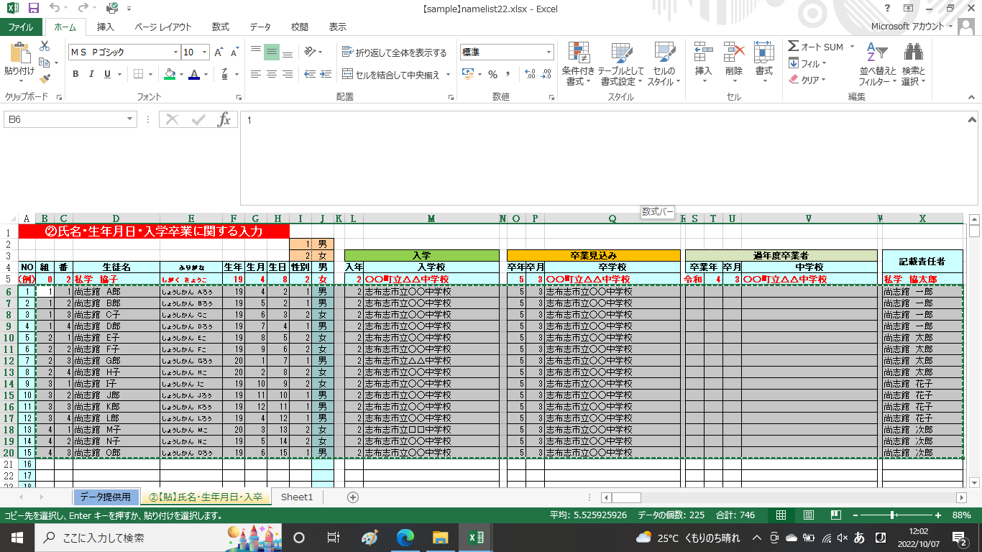

③ | ②【貼】氏名・生年月日・入卒 |  | のデータが | データ提供用 |  |  | に反映されますので、
 | □枠部分の受験学科並びに専願・第２専願の有無を選択または入力してください。
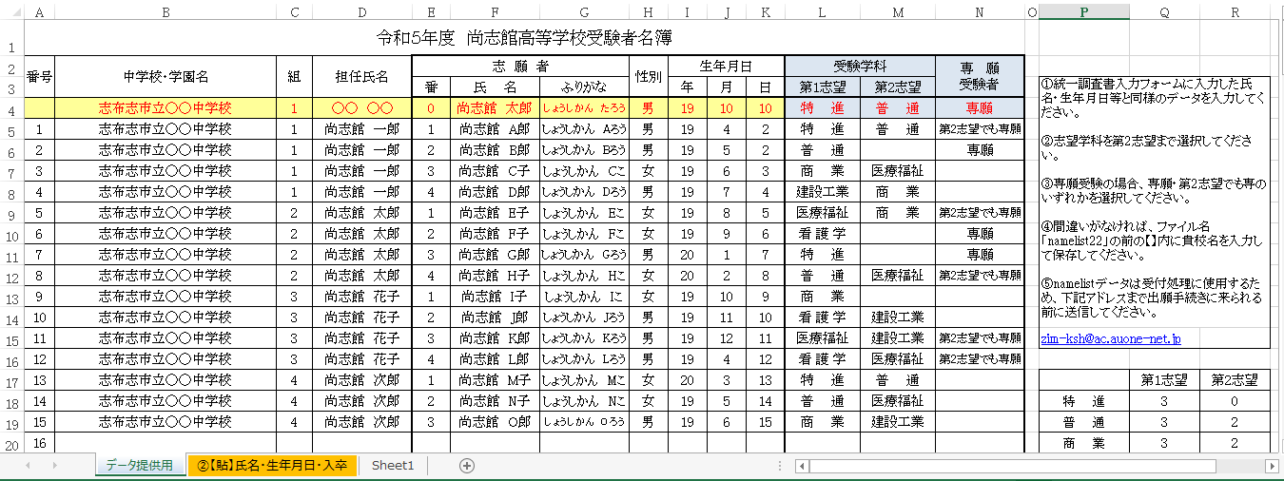

③ | 間違いがなければ、ファイル名「namelist23」の前の【】内に貴校名を入力して保存してください。

④ | namelistデータは受付処理に使用するため、下記アドレスまで出願手続きに来られる前までに送信してください。

 | 送信先メールアドレス zim-ksh@ac.auone-net.jp

